D_BM
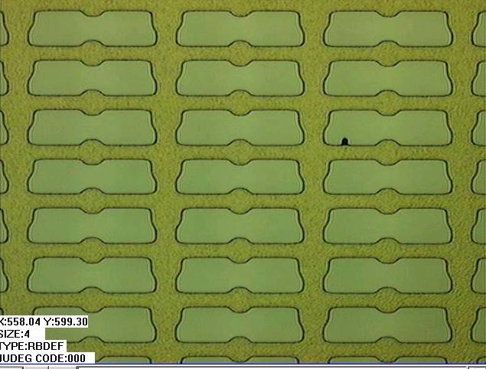

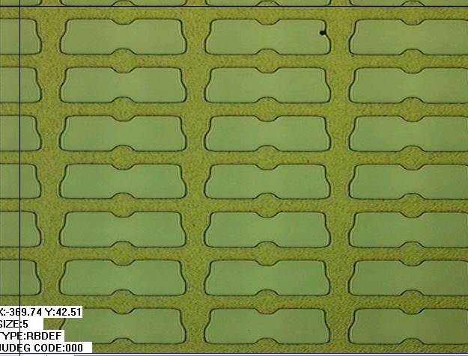

可增加顯影時間去改善,但需確認Defect避免有過顯…毛邊或斷線產生

REMAIN-顯不足
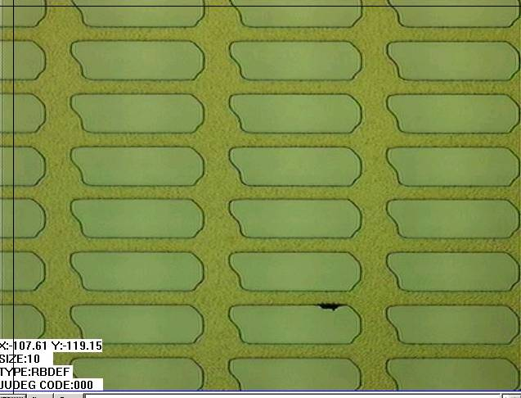
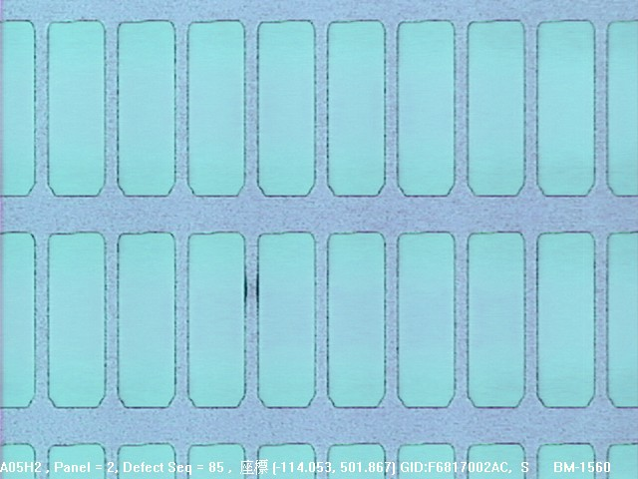

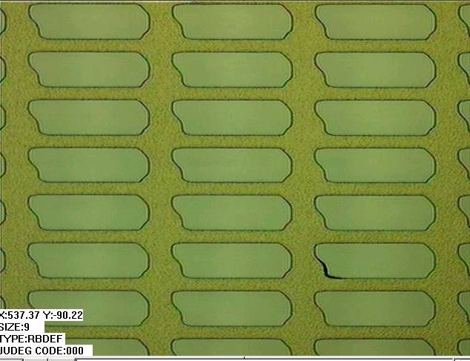
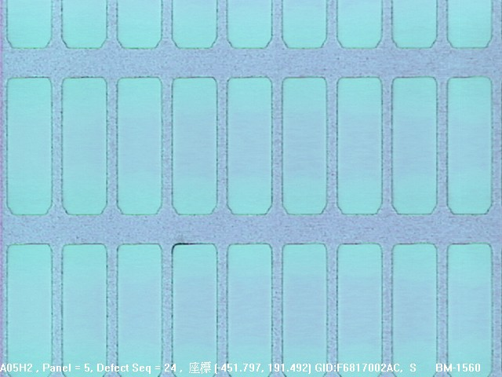

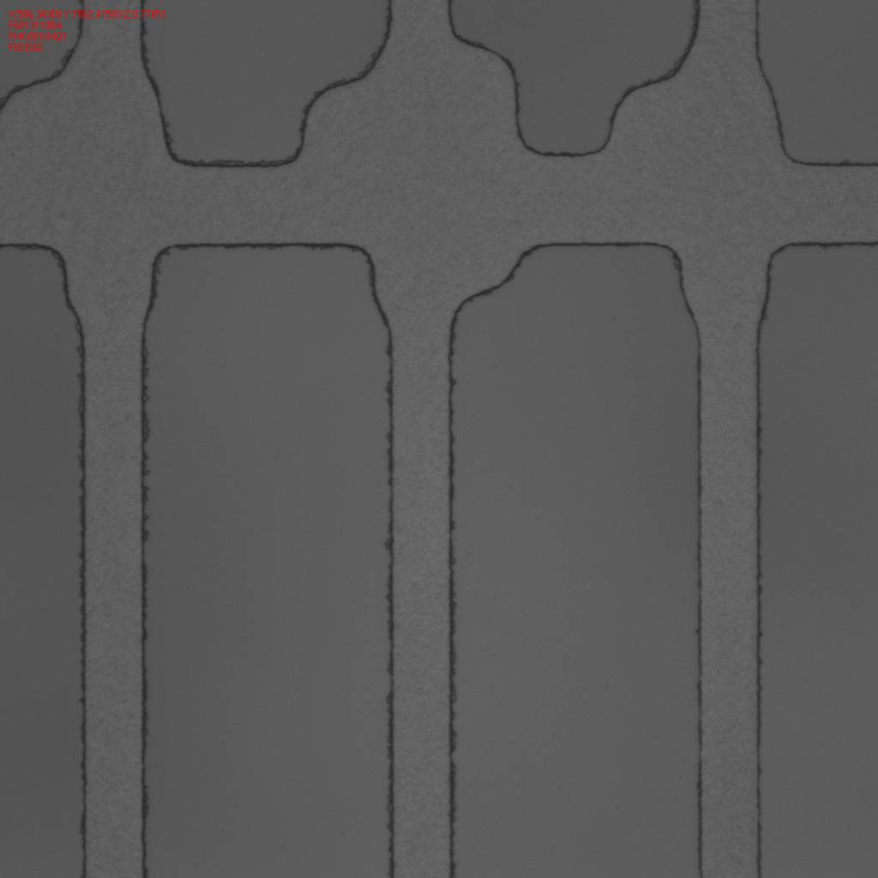

BM_PIXEL未顯開故需增加顯影時間去顯影,改完後需持續觀察

毛邊-過顯影
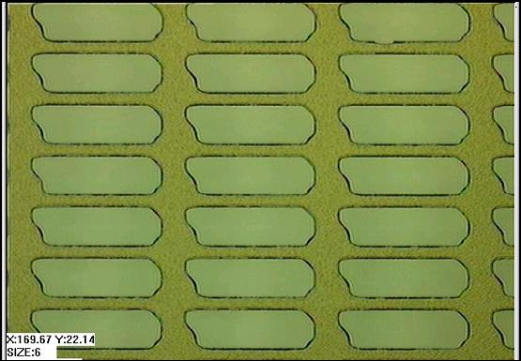

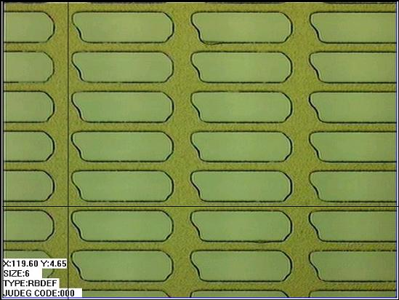

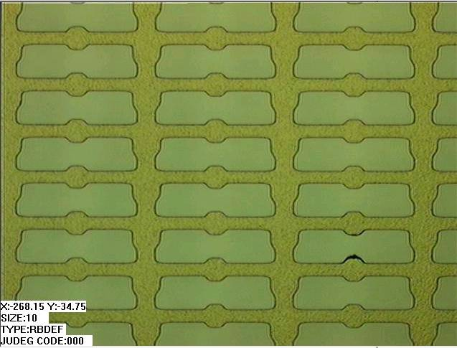

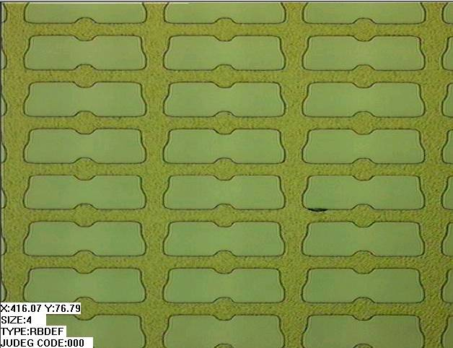

BM非平坦區被顯掉,故需降低顯影時間並觀察是否有改善

BM_Dirty
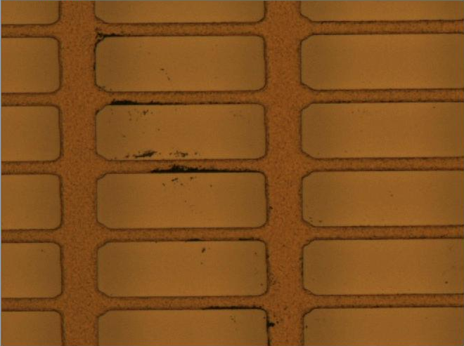

BM_Dirty先檢查水洗段及風刀段是否有Partile產生,若確認OK可嘗試增加Shower段流量增加洗淨能力

有核BM_Particle
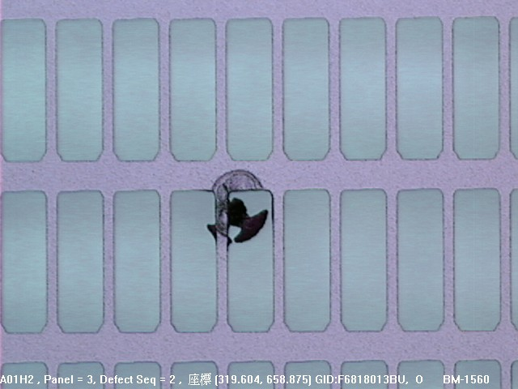

塗佈前掉落之Particle

素玻璃原材Defect
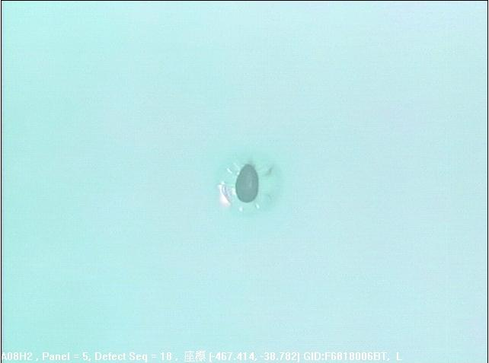
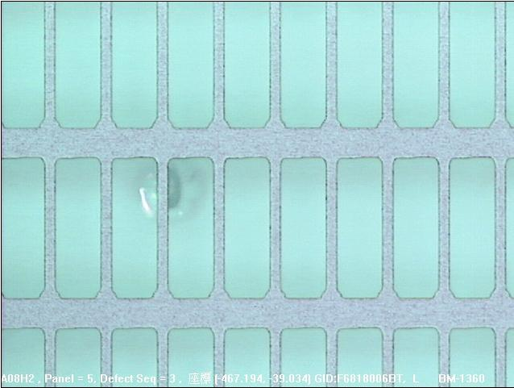


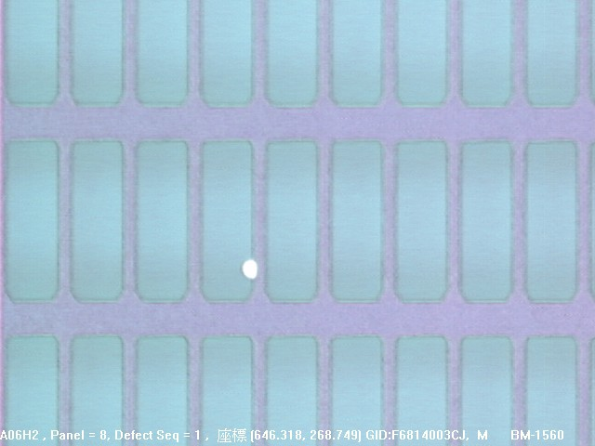

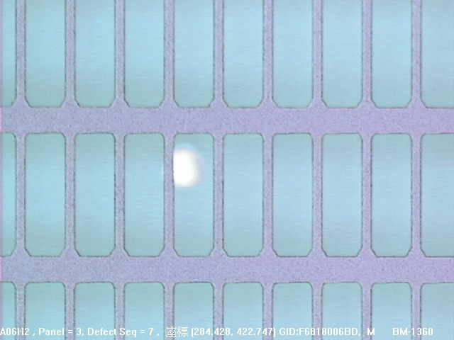


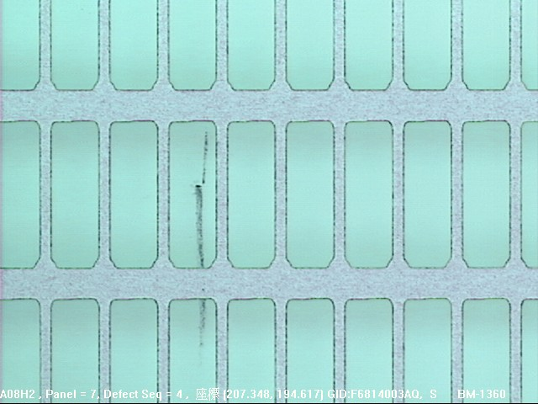
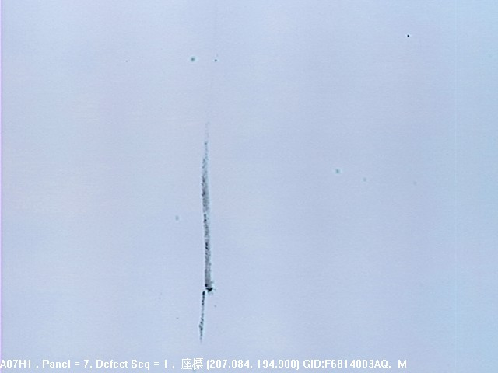

突沸
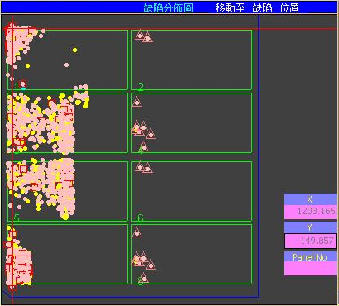
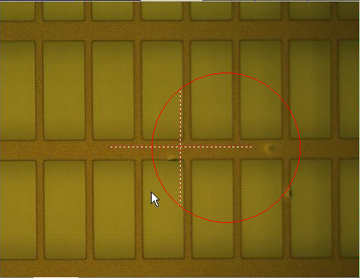
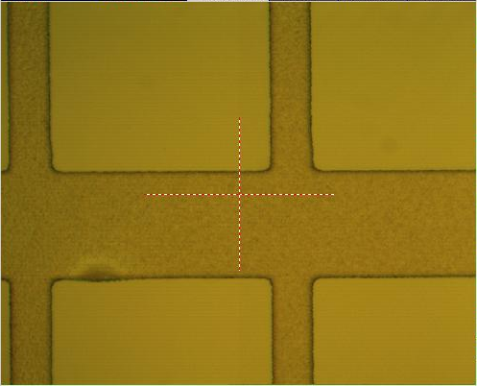

主要的檢查方式為VCD 抽氣速率過快或者有設定錯誤

曲線1
曲線2

 | CNVR17
 | VCD參數 | T1 | T2 | T3 | T4 | T6 | P5 | SLOW VALVE | 曲線
 | 原本 | 20 | 5 | 5 | 5 | 2 | 50 | 135 | 1 | OK
 | 改 | 0 | 10 | 10 | 0 | 15 | 50 | 全開 | 2 | 突沸

邊框漏光
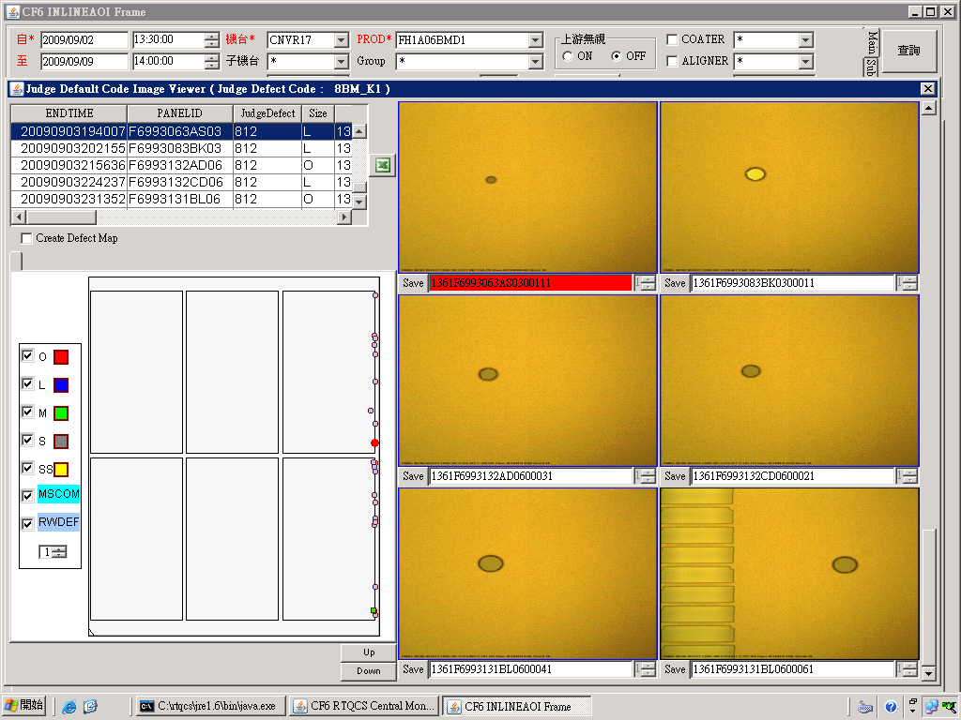
狀況:
非片片有.位於玻璃長邊不固定位置邊框漏光

判斷:
1.僅BM layer
2.型態 :疑似水滴之圓形.橢圓形(請看圖示)
3.位置 : 玻璃長邊邊框

癥因:
玻璃經CV2-6 EBR壓負寬度過多,導致玻璃長邊沾附過多KOH,且因CV2-6與ILSP 玻璃alignment後位置不同,
當ILSP clamp時玻璃位移較大.有噴濺進panel內的疑慮!

解決方法:
1. 將EBR spongy往外移,且不會有EBR殘之位置即為適當位置(有吃到玻璃又不會吃太多,0.5cm應該就可以了)
2. 調整CV2-6 CLAMP位置,讓CV2-6與ILSP alignment後位置盡量相近
P.S 最好兩項一起調整!

示意圖:
CV2-6
ILSP
操作側
調整前
CV2-6
ILSP
操作側
調整後

SUB
LINE | Layer | Defect | 型態 | 異常時處理方法 |  | 標準化 | 處理人員 | 附註
 |  |  |  | 成因 | 解決方法
CNVR16 | BM | SUB | 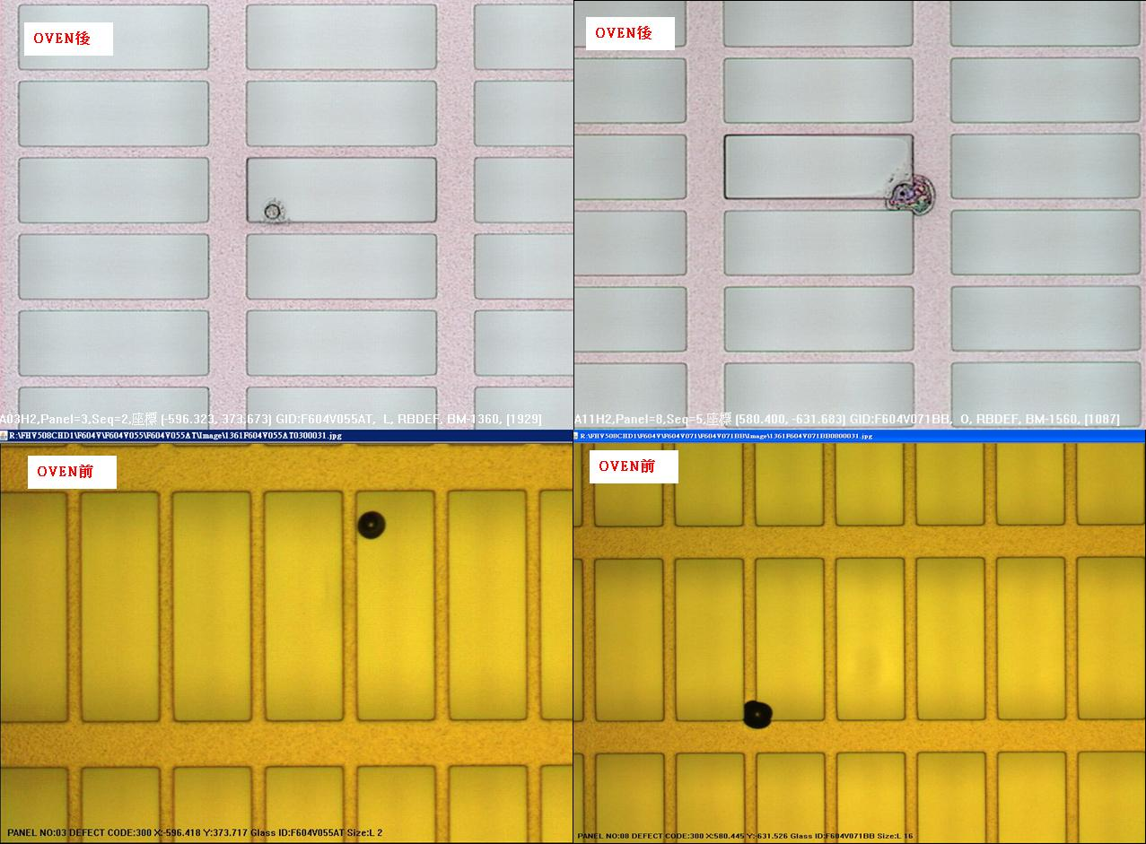 | 1.GLASS 表面有DIRTY | 1.PRCN AK 調大(2200-->2400)發現聚集性 2.將PRCN AK流量降低(2200-->2100)並下刮風刀 | 1.風刀內部髒污需下刮 | 翁基軒

